平面図
（参考様式１）

 | 平面図

2.1m
3.5m
5.8m
4.7m
3.7m
トイレ
（ 小 ）
トイレ
（ 大 ）
浴室
事務所
多目的室
洗面所
脱衣所
相談室
約20.0㎡
約20.0㎡
1.5m
 | 事業所の名称 | カイト尾道

作業室
13.5m
7.0m
94.5㎡

開き戸
引き戸

⑤
約155㎡
シャッター
3.0m
①
6.3m
⑧
5m
引き戸
④
⑪
引き戸
引き戸
⑨
27㎡
⑩
⑦
①
開き戸
引き戸
②

⑥
③
注 １ 各室の用途及び面積を記載すること。
２ 当該事業所の専用部分と他の事業所等との共用部分がある場合はそれぞれ色分けする等して使用関係を分かり易く表示すること。

平面図 (2)
（参考様式１）

 | 平面図

 | 事業所の名称 | カイト尾道

トイレ
（ 小 ）
トイレ
（ 大 ）
浴室
事務所
多目的室
洗面所
脱衣所
相談室
作業室
13.5m
7.0m

開き戸
引き戸

⑤
約155㎡
シャッター
3.0m
①
6.3m
4.3m
⑧
5m
引き戸
④
⑪
引き戸
引き戸
⑨
27㎡
⑩
⑦
①
開き戸
引き戸
②

⑥
③
注 １ 各室の用途及び面積を記載すること。
２ 当該事業所の専用部分と他の事業所等との共用部分がある場合はそれぞれ色分けする等して使用関係を分かり易く表示すること。

平面図 (3)
（参考様式１）

 | 平面図

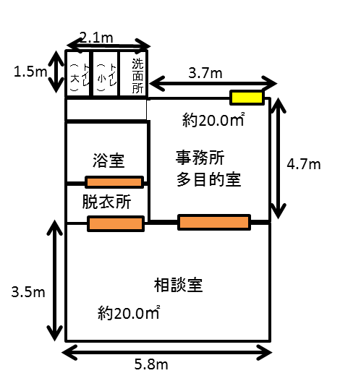
 | 事業所の名称 | カイト世羅

②

⑧
⑨
⑤

⑦

⑥

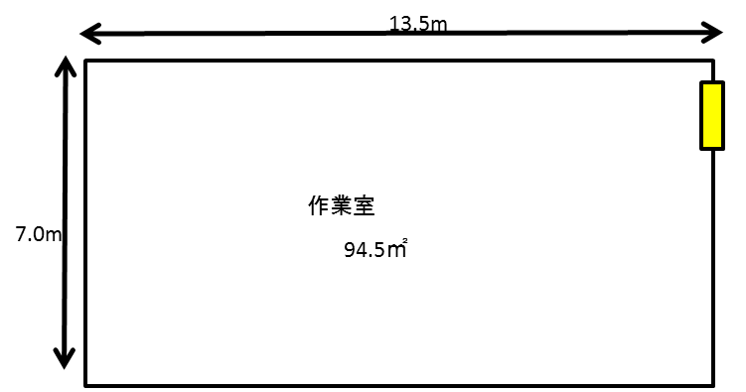

③

①

④
開き戸
引き戸

注 １ 各室の用途及び面積を記載すること。
２ 当該事業所の専用部分と他の事業所等との共用部分がある場合はそれぞれ色分けする等して使用関係を分かり易く表示すること。

